상품제안서
12oz베스트 포토머그 | 상품코드: S36532

 |  |  |  |  |  |  | 02-713-8555 | www.synergygift.co.kr
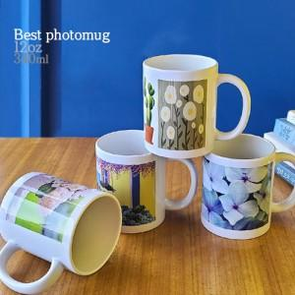

【상세/제작정보】 | <p>※단면인쇄 기준, 올라운드는 별도 문의 바랍니다.</p>

【인쇄/포장옵션】 | 풀칼라 / 1p 무지케이스

【공급단가】 | 수량 | 100~ | 300~ | 500~ | 1,000~ | 3,000~
*VAT별도 | 단가 | 2,360원 | 2,270원 | 2,180원 | 2,100원 | 2,040원

【상품 URL】 | https://www.synergygift.co.kr:443/src/goods_detail.php?gdno=36532

